Sheet1
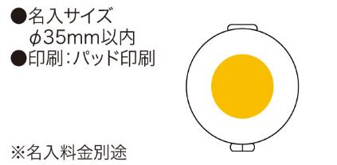
提 案 書

ソーイング＆ミラー |  | 参考上代 | ¥140 | 販売価格
 |  | （税別） |  | （税別）
【JAN】 | 4562121881396
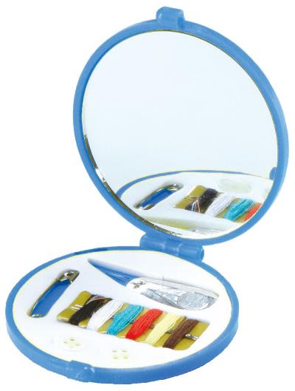 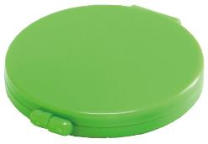 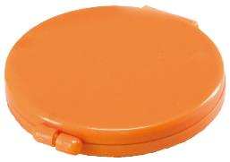 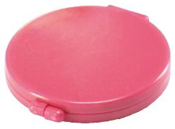 |  |  | 【商品番号】 3107-65 【本体サイズ】 63×70×9mm・28ｇ 【パッケージサイズ】 68×70×12mm・35ｇ 【個装形態】 化粧箱入 【色・柄】 ブルー・ピンク・グリーン・オレンジ（色指定不可） 【材質】 ポリスチレン・鏡・他 【入数】 400 【セット内容】 6色糸巻・糸通し・安全ピン・ボタン×2・針×2 【商品説明】 かばんの中にひとつコンパクトなソーイングセット 【生産国】 中国

